Лист5
 |  |  |  |  |  |  |  |  |  |  | 1 | токио | 1
 |  |  |  |  |  |  |  |  |  |  | 2 | кости | 1
 |  |  |  |  |  | 1 |  |  |  |  | 3 | волгоград | 1
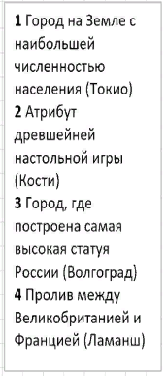
 |  | 2 | к | о | с | т | и |  |  |  | 4 | ламанш | 1
 |  |  |  |  |  | о
 |  |  |  |  |  | к |  |  | 4
 |  |  |  |  |  | и |  |  | л
 | 3 | в | о | л | г | о | г | р | а | д
 |  |  |  |  |  |  |  |  | м
 |  |  |  |  |  |  |  |  | а
 |  |  |  |  |  |  |  |  | н
 |  |  |  |  |  |  |  |  | ш

Отгадано слов |  |  |  |  |  | 4

Лист7
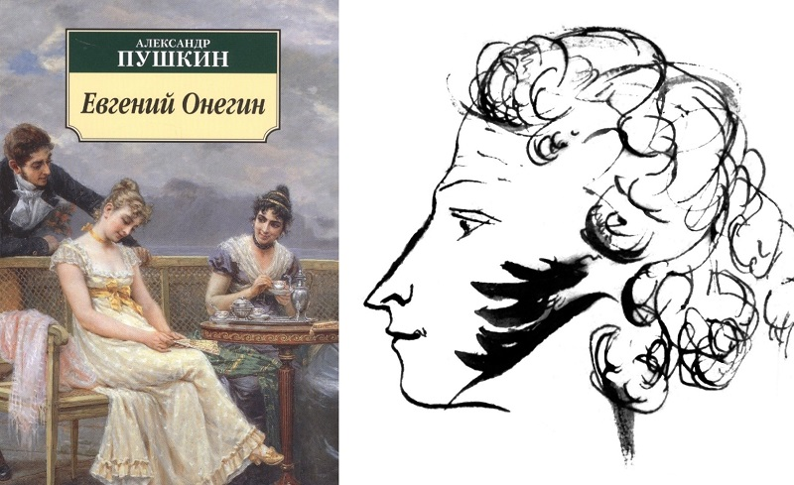
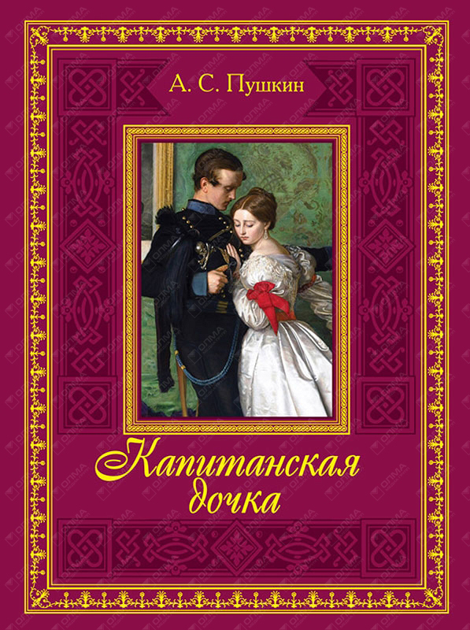
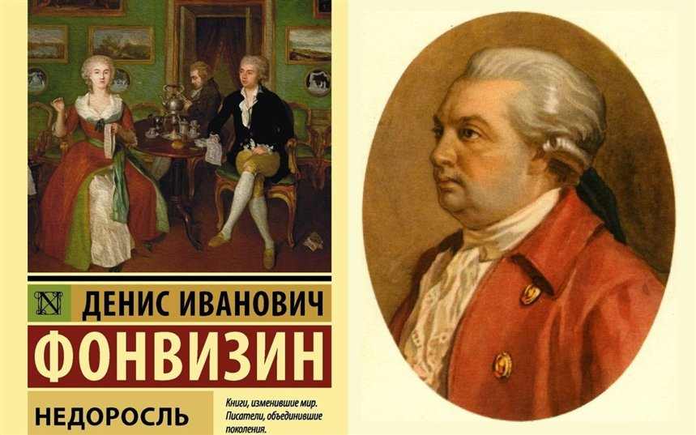
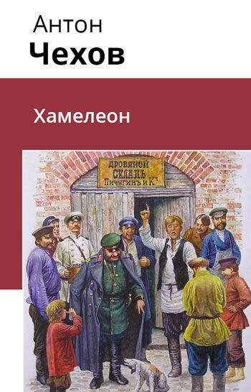
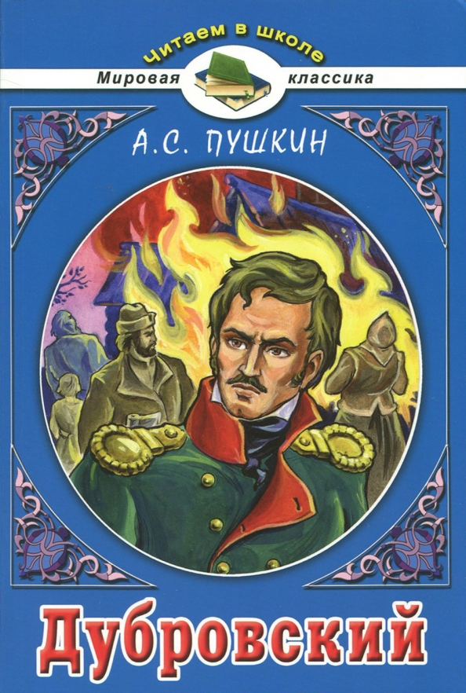
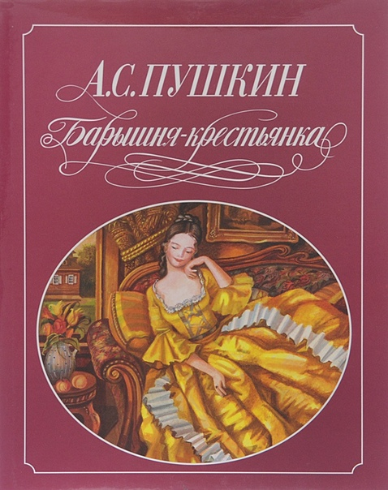
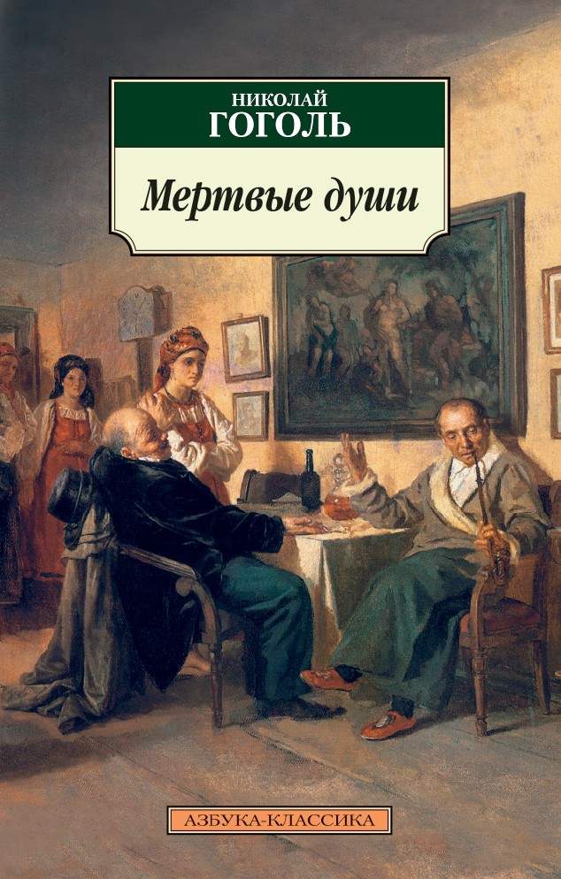
 | Имя автора | Название книги | Год выпуска | Название жанра
1 | Гоголь | Тарас Бульба | 1835 | Повесть
2 | Пушкин | Станционный смотритель | 1831 | Повесть
3 | Грибоедов | Горе от ума | 1825 | Комедия
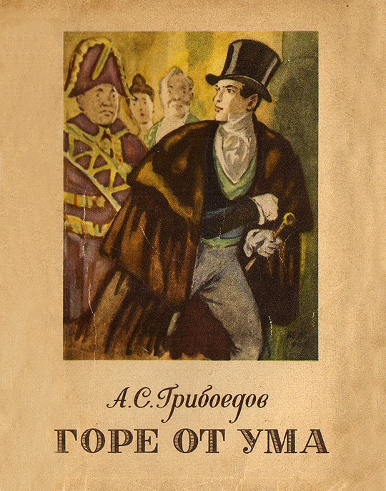
4 | Пушкин | Капитанская дочка | 1836 | Повесть
5 | Пушкин | Евгений Онегин | 1833 | Роман
6 | Чехов | Хамелеон | 1834 | Рассказ
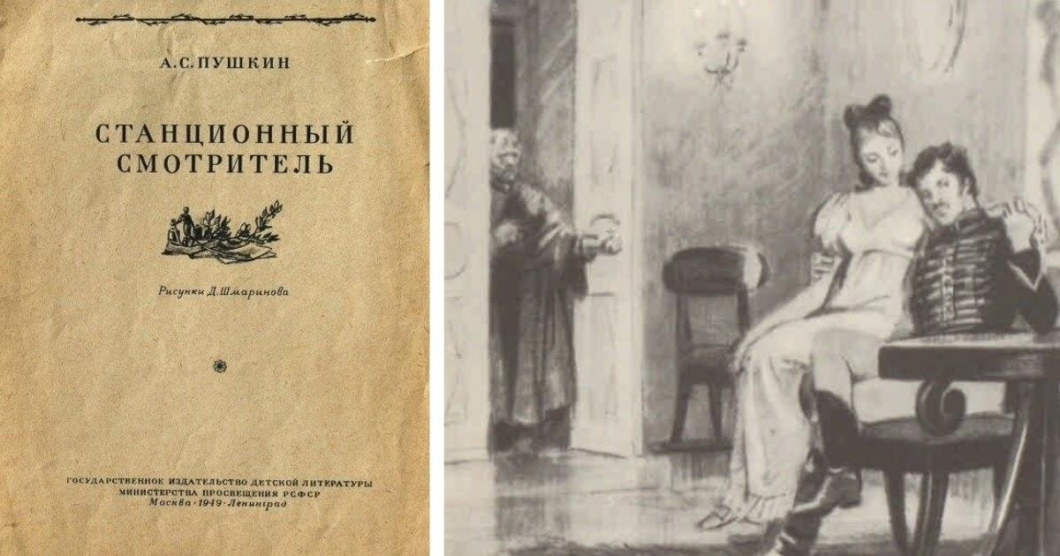
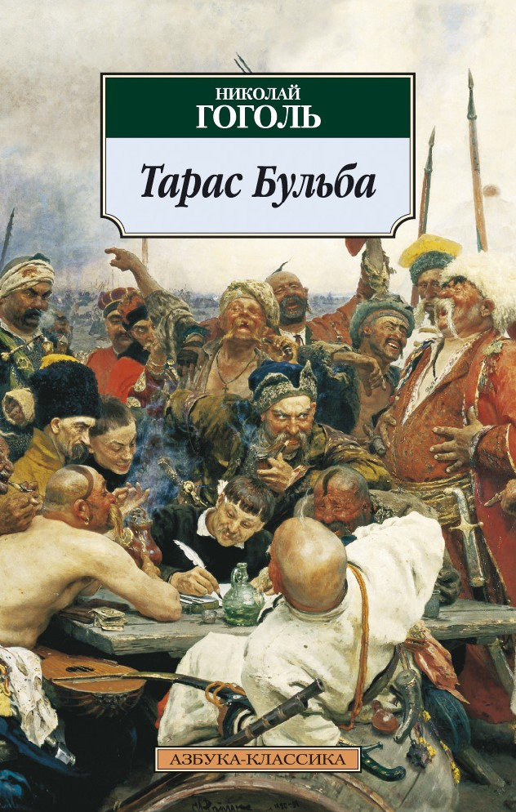
7 | Пушкин | Барышня-крестьянка | 1831 | Повесть
8 | Тургенев | Муму | 1854 | Рассказ
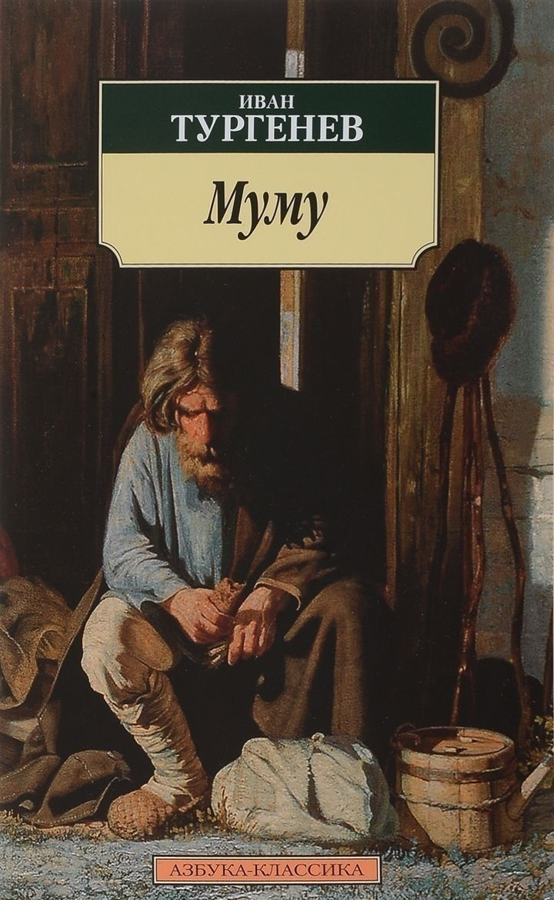
9 | Пушкин | Дубровский | 1841 | Роман
10 | Гоголь | Мертвые души | 1842 | Роман
11 | Фонвизин | Недоросль | 1783 | Пьеса

